20151014_희원요청사항
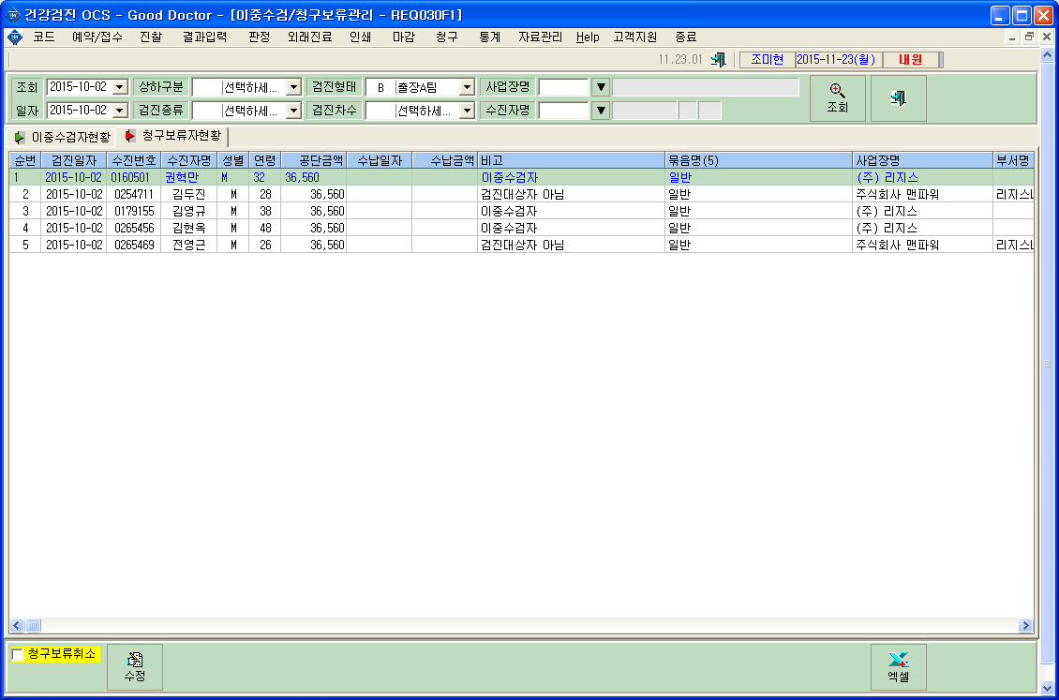
<요청사항>
 | - 청구>공단청구 메뉴의 청구/미청구 현황 탭에서
 | - 엑셀변환이 안됩니다.
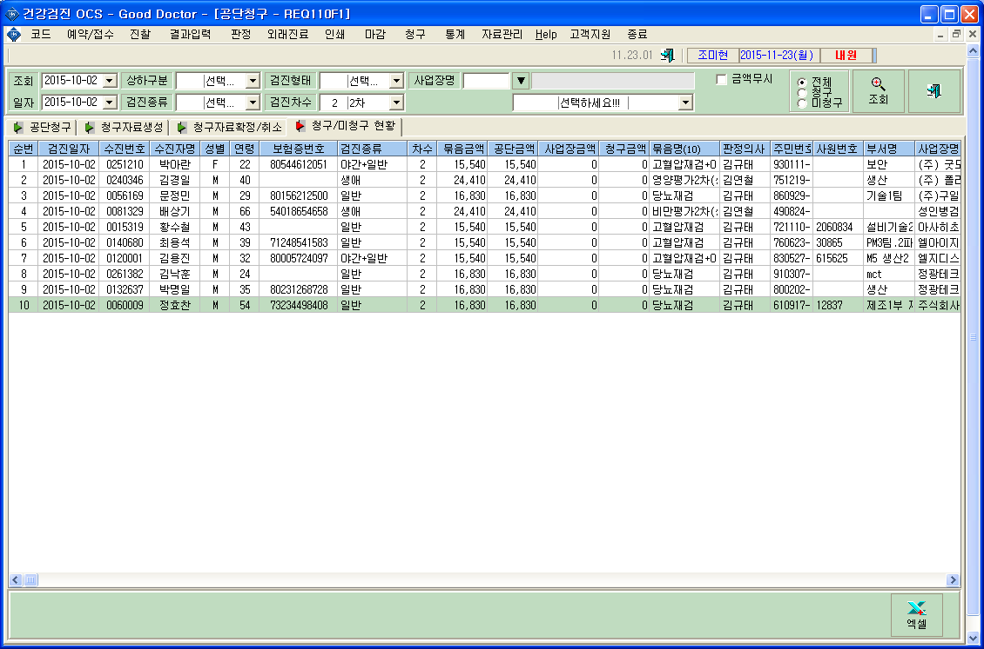
 | - '비고' 열 추가 요청합니다.
'비고'열 추가 :
'비고'열은 아래 이미지와 같이 이중수검자현황, 청구보류자현황의 비고란과 동일한 것입니다.

 | * '비고'열 참고 이미지입니다.

